สน.สภ.
แบบข้อมูลโครงการจัดซื้อจัดจ้างในรอบเดือน มีนาคม พ.ศ.2569 ปีงบประมาณ พ.ศ. 2569
สถานีตำรวจภูธรฆ้องชัย

ลำดับที่ | งานที่ซื้อหรือจัดจ้าง | วงเงินที่ซื้อหรือจ้าง | ราคากลาง | วิธีซื้อหรือจ้าง | รายชื่อผู้เสนอราคา | ราคาที่เสนอ | ผู้ที่ได้รับการคัดเลือก | ราคาที่ตกลงซื้อหรือจ้าง | เหตุผลที่คัดเลือกโดยสรุป | เลขที่และวันที่ของสัญญาหรือข้อตกลงในการซื้อหรือจ้าง (โดยต้องมีข้อมูลทั้งเลขที่และวันที่ของสัญญาหรือข้อตกลงในการซื้อหรือจ้าง)
1 | น้ำมันประจำเดือน | 110,000 | 110,000 | เฉพาะเจาะจง | บริษัท บัวสยามพัฒนา จำกัด | 110,000 | บริษัทบัวสยามพัฒนา จำกัด | 110,000 | อยู่ใกล้ที่ตั้งสถานีตำรวจ | เลขที่ 8 / 2569
2 | น้ำมัน โครงการ ชุมชนและมวลชนสัมพันธ์ | 7,250 | 7,250 | เฉพาะเจาะจง | บริษัท บัวสยามพัฒนา จำกัด | 7,250 | บริษัทบัวสยามพัฒนา จำกัด | 7,250 | อยู่ใกล้ที่ตั้งสถานีตำรวจ | เลขที่ 9 / 2569

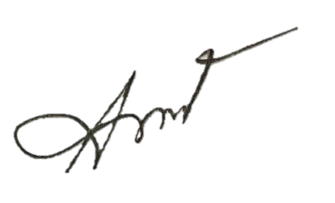
 |  |  |  |  |  | ตรวจแล้วถูกต้อง

 |  |  |  |  | พ.ต.อ.

 |  |  |  |  | ( ชัยพล พลเยี่ยม )
 |  |  |  |  | ผกก.สภ.ฆ้องชัย

